계획서_v1
프로젝트 계획서
프로젝트 제목: 딥러닝을 활용한 동영상 속 여행지 인식 시스템

날짜 | 팀명 | 팀원 | 학번 |  | 지도교수 | 점수
12. 09. | Travelog | 최윤하 | 1515064 |  | 민동보
 |  | 이해빈 | 1415063
 |  | 박가영 | 1515024

1.0 개요
1.1 추진 배경 및 필요성
유튜브에서 여행 관련 동영상을 시청할 때에 영상 제작자가 자막을 제공하지 않거나 유튜브 더보기란에 따로 정보를 써주지 않은 경우 해당 동영상에 등장하는 여행지(landmark)가 무엇인지 알 수 없다. 사용자가 이를 일일이 검색하기도 어려울 뿐더러 오랜 시간이 소요된다. 따라서 동영상의 링크만으로 해당 영상에 등장하는 여행지를 알 수 없을까란 생각에 사용자와 영상 제작자 모두에게 편리함을 제공할 수 있기를 기대하며 본 시스템을 개발하게 되었다.
1.2 목표
여행 관련 비디오를 시청하면서 장소에 대한 궁금증이 생겼을 때 어떻게 검색해야 할지도 모르는 경우가 많다. 이 때 사용자가 비디오의 링크만 어플리케이션으로 복사해오면 등장하는 모든 여행지 리스트를 제공하여 사용자에게 편리함을 주고자 한다. 또한 이미지 검색으로 한정되어 있던 검색 엔진 분야를 영상으로 확장시켰다고 볼 수 있으며 학습 데이터를 바꿈에 따라 여행지 뿐만 아닌 다른 분야에서도 적용되기를 기대한다.
1.3 주요내용
시스템에서 인식을 할 여행지 약 50곳을 선정하여 크롤링을 통해 각 여행지마다 200장의 이미지를 수집한다. 이를 바탕으로 여행지를 학습시키고 여기서 딥러닝 기술인 CNN(Convolutional Neural Network)이 적용된다. CNN 모델로는 Inception v3를 사용한다. 이때 개발 언어로는 Python, 개발 도구로는 Tensorflow를 사용한다. 또한 입력값이 비디오이기 때문에 비디오를 이미지로 바꾸는 과정이 필요하다. 영상의 URL을 사용자로부터 받으면 URL로부터 비디오를 가져온 후 frame들을 추출한다. 이 때 frame 추출 과정에서 비디오의 content를 압축시킬 수 있는 keyframe들을 선정한다. 이 모든 과정에서는 image processing에 사용되는 오픈소스 라이브러리 OpenCV를 사용한다. 키프레임 추출을 위한 필터로는 Chebyshev distance, Bhattacharyya distance, Mean Square Error, Structural Similarity Index를 사용한다. 또한 본 시스템을 사용자에게 서비스로 제공하기 위해서 웹으로 구현하고자 한다.
1.4 주요결과물
사용자가 비디오 링크를 웹 어플리케이션의 검색 창에 복사하고 검색을 누르면 해당 비디오에 등장하는 여행지 리스트가 나타난다.
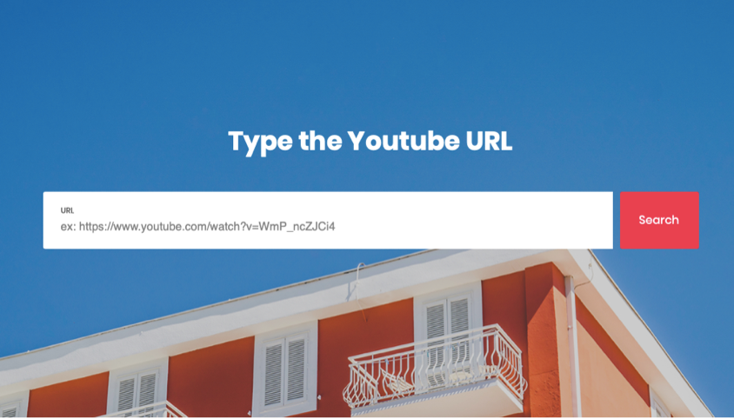 * Main 화면 |  |  |  | 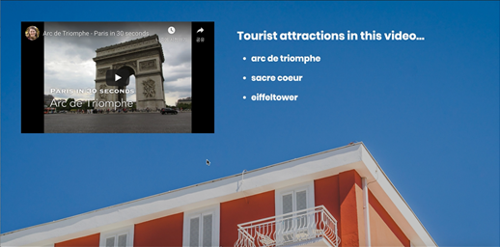 * 결과 화면
1.5 기대효과
사용자가 여행지 관련 비디오를 시청하면서 장소에 대한 궁금증이 들었을 때 해당 비디오의 링크만 웹사이트의 검색 창으로 복사해오면 장소 정보를 곧바로 제공받을 수 있기 때문에 일일이 검색해야 하는 번거로움이 해소되며 그에 따른 시간 절감 효과도 기대된다. 컨텐츠 제작자 차원에서는 비디오를 제작한 이후에 본 시스템을 통하여 컨텐츠 소비자들에게 정확한 여행지 정보를 제공할 수 있으며 영상 게재 시 추가 정보를 일일이 기재하는 등의 번거로움이 줄어든다. 또한 웹사이트 검색을 통한 여행지 분석 결과를 바탕으로 사람들이 많이 가는 여행지 순위 등 다양한 통계 자료를 낼 수 있다는 데에 의의가 있다. 기존에 제공되지 않는 서비스로써 차별화된 서비스를 제공하고 실제 활용가능섶이 높을 것으로 예상된다
2.0 관련연구동향
2.1 국내 관련분야 연구동향
현재 비디오를 입력으로 갖는 검색에 대한 연구는 많이 나오지 않은 상태이기 때문에 본 프로젝트에서 사용할 기술인 keyframe extraction과 blur estimation에 대한 연구를 집중적으로 찾아보았다. 국내에서는 key frame 추출에 대한 연구로 통계적인 특징을 이용하여 샷 경계 검출(Shot Boundary Detection)을 통해 key frame 추출을 하는 등 다양한 method가 나와있다.
2.2 국외 관련분야 연구동향
Keyframe extraction에 대해 국내보다 더 많은 연구가 진행되고 있으며 sequential comparison와 global comparision으로 나뉘어 정의되고 있다. Image bluriness detection/estimation에 관해서도 이론적인 연구가 계속해서 나오고 있는 상태이다. 본 프로젝트에서 이를 OpenCV로 효과적으로 구현할 수 있는 방법을 찾아야 할 것이다.
3.0 HW 및 SW 장비
3.1 HW 장비
GPU, 딥러닝 서버
3.2 SW 장비
Python, OpenCV, TensorFlow, HTML5, CSS3, Apache
4.0 프로젝트 스케쥴
4.1 인력 및 담당
최윤하 - 추론할 여행지 리스트 작성. 학습 데이터 2500장 정제. Landmark detection module 구현, Landmark detection 성능 테스트를 위한 테스트 데이터 250장 수집, 웹 어플리케이션 개발을 위한 환경 셋팅 및 구현, 학회 제출용 논문 작성
박가영 - 학습 데이터 2500장 정제, Landmark detection module 구현, Landmark detection 성능 테스트 및 학습 데이터 5000장 추가 수집, 웹 성능 테스트를 위한 동영상 리스트 선정 및 테스트, 데모 영상 제작
이해빈 - Keyframe extraction을 위한 image filter 관련 연구 조사, Keyframe extraction module에 필요한 환경 셋팅 및 구현, Keyframe extraction 성능 테스트, 웹 어플리케이션 코드 부분 작성, 학회 제출용 논문 부분 작성
5.2 추진일정

화면설계_v1
화면 설계 (기본)
프로젝트 제목: 딥러닝을 활용한 동영상 속 여행지 인식 시스템

버전 | 날짜 | 팀명 | 팀원 | 학번 | 지도교수 | 점수
v1.0 | 12. 09. | Travelog | 최윤하 | 1515064 | 민동보
 |  |  | 이해빈 | 1415024
 |  |  | 박가영 | 1515063

<Main 화면>
사용자가 궁금해하는 여행지 동영상의 url을 검색창에 입력
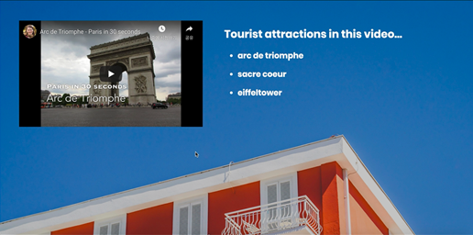

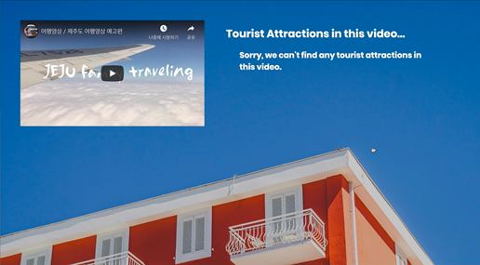
<결과 화면 1>
사전에 학습한 여행지가 동영상에 등장하는 경우

<결과 화면 2>
사전에 학습한 여행지가 동영상에 등장하지 않는 경우

